Tarea 1
 | Comentario
1. ¿Por qué no se pueden aplicar las prácticas de diseño de pruebas inmediatamente después de recibir los requisitos?
Porque los requisitos iniciales casi siempre son ambiguos, incompletos o contradictorios. Si diseñas pruebas de inmediato, vas a crear escenarios basados en suposiciones falsas, lo que genera pérdida de tiempo y pruebas incorr ectas: EJEMPLO : Un requisito dice: "El usuario debe poder ingresar su contraseña". Si diseñas la prueba ya, no sabes la longitud mínima, si acepta mayúsculas o qué caracteres especiales son válidos.
2. ¿En qué situaciones pueden existir las clases de equivalencia y los valores límite por separado? Explica tu respuesta y da ejemplos.
Depende de la naturaleza del dato que se está probando. Las Clases de Equivalencia se utilizan cuando los datos pueden agruparse en categorías que el sistema procesa de la misma manera. Por otro lado, los Valores Límite se aplican cuando existe una frontera numérica específica donde el comportamiento del sistema cambia. Clases de Equivalencia (sin necesidad de Valores Límite) Se utilizan cuando el dato no depende de una escala numérica, sino de pertenecer o no a una categoría válida. Ejemplo: formato de contraseña Regla de negocio: la contraseña solo puede contener letras y números. Abc123 → Válida (pertenece a la clase de datos permitidos). Abc_$% → Inválida (pertenece a la clase de datos no permitidos). En este caso no existen fronteras numéricas que analizar; simplemente se verifica si el dato pertenece a la categoría correcta o incorrecta. Valores Límite (sin necesidad de Clases de Equivalencia) Se utilizan cuando el comportamiento del sistema cambia exactamente en un valor determinado. Ejemplo: bloqueo de cuenta por intentos fallidos Regla de negocio: la cuenta se bloquea al tercer intento fallido de inicio de sesión. 2 intentos fallidos → La cuenta permanece activa. 3 intentos fallidos → La cuenta se bloquea. Aquí el interés principal está en la frontera donde ocurre el cambio de comportamiento. Por ello, la técnica adecuada es Análisis de Valores Límite, ya que el riesgo de error se concentra precisamente en el valor límite establecido por la regla de negocio.
3. ¿Qué es la equivalencia? ¿Qué es una clase de equivalencia?
¿Qué es la equivalencia? Es el principio que asume que un grupo de datos se comportará exactamente igual en el sistema. Si pruebas un valor de ese grupo y funciona (o falla), das por hecho que todos los demás harán lo mismo, reduciendo la cantidad de pruebas necesarias. ¿Qué es una clase de equivalencia? Es el grupo específico de datos que genera ese mismo resultado. Se dividen en: Válidas: Datos que el sistema acepta (ej. ingresar letras en un campo de texto). Inválidas: Datos que el sistema rechaza o que activan un error (ej. ingresar símbolos en el mismo campo).
4. ¿Es posible excluir comprobaciones en medio del rango en favor de las comprobaciones en los límites dentro del rango? Explica tu respuesta.
Sí. Se pueden excluir los valores del medio porque, gracias al principio de las Clases de Equivalencia, asumimos que cualquier número dentro del rango válido se comportará exactamente igual que los demás. Probar los valores del medio es redundante y no aporta valor. El esfuerzo se concentra en los Valores Límite (los bordes), que es donde los desarrolladores suelen cometer errores en las condiciones del código; Si un campo de contraseña acepta de 8 a 16 caracteres: Excluimos el medio: No tiene sentido probar con 10, 11, 12, 13 y 14 caracteres. Si funciona con 11, funcionará con los demás. Probamos los límites: Nos enfocamos en las fronteras críticas: 7 (falla), 8 (pasa), 16 (pasa) y 17 (falla). Con solo estas 4 pruebas cubrimos todo el rango de forma eficiente.
5. Imagina que debes probar un formulario donde cada campo tiene un validador. El resultado del trabajo del formulario depende de la combinación de datos en los campos. ¿Qué prácticas de diseño de pruebas se deben utilizar y por qué? Explica tu respuesta.
¿Qué prácticas se deben utilizar y por qué? Se debe utilizar Tabla de Decisión (o en su defecto, Combinación de Pares / Pairwise Testing). ¿Por qué? Porque cuando el resultado del sistema depende de cómo se combinan o interactúan varios campos entre sí, las clases de equivalencia o los valores límite por separado no son suficientes. La Tabla de Decisión te permite mapear de forma matemática y ordenada todas las combinaciones de condiciones (entradas) y sus reglas de negocio para asegurar que se prueben los resultados correctos (salidas) sin dejar escenarios críticos por fuera. Ejemplo corto para complementar: Al pedir un taxi en Urban Routes: Condición 1: Dirección ingresada (Sí / No). Condición 2: Método de pago válido (Sí / No). Resultado: El botón "Pedir un taxi" solo se activa si ambas condiciones son Sí. La tabla de decisión mapea estas combinaciones para verificar que el formulario reaccione bien en cada caso.
6. Explica las formas en las que puedes optimizar la cantidad de pruebas al trabajar con tablas de decisiones. Explica tu respuesta.
¿Cómo optimizar una Tabla de Decisión?Para reducir la cantidad de pruebas se aplica la Combinación / Reducción de Reglas. Esto se logra identificando aquellas condiciones que no alteran el resultado final, permitiendo fusionar varias columnas en una sola.Las dos formas principales de hacerlo son:Eliminar condiciones irrelevantes (Indiferencia): Si el resultado de una acción es el mismo sin importar si una condición es Verdadera o Falsa, esa condición se marca con un guion (-) y las dos reglas se fusionan en una.Detectar combinaciones imposibles: Eliminar de la tabla los escenarios que nunca van a ocurrir en la realidad debido a restricciones físicas o del negocio.Ejemplo corto (Formulario de Registro):Imagina que para registrarte necesitas ingresar una Contraseña válida y aceptar los Términos y Condiciones.Sin optimizar (4 pruebas): Pruebas todas las combinaciones posibles.Optimizada (3 pruebas): Si la contraseña es Inválida, el sistema te va a rechazar sin importar si aceptaste o no los términos. Esas dos pruebas se unen en una sola:CondiciónRegla 1Regla 2Regla 3 (Optimizada)¿Contraseña válida?SíSíNo¿Aceptó términos?SíNo- (No importa)ResultadoPasaBloqueaBloquea
7. Describe las diferencias entre una lista de comprobación y los casos de prueba; proporciona ejemplos de dónde se utilizan ambos.
Diferencias entre Lista de Comprobación y Casos de Prueba La diferencia principal está en el nivel de detalle y la flexibilidad: Lista de Comprobación (Checklist): Es un listado de alto nivel con ideas o puntos clave que se deben verificar. Es rápida de escribir, flexible y te dice qué probar, pero no cómo hacerlo. Casos de Prueba (Test Cases): Son documentos detallados y formales. Contienen pasos exactos, condiciones previas, datos de entrada y el resultado esperado de forma precisa. No dan espacio a la improvisación. Dónde se utilizan y Ejemplos (Formulario de Registro) Lista de Comprobación: Se usa en pruebas exploratorias rápidas, fases tempranas del proyecto o cuando el equipo tiene mucha experiencia y necesita avanzar rápido sin burocracia. Ejemplo: * [ ] Verificar que el campo "Contraseña" sea obligatorio. [ ] Validar que no acepte contraseñas cortas. Casos de Prueba: Se usan en pruebas de regresión, automatización, proyectos complejos/regulados o cuando las pruebas las ejecutará alguien que no conoce el sistema y necesita instrucciones exactas. Ejemplo: Precondición: El usuario está en la pantalla de registro. Pasos: 1. Ir al campo Contraseña. 2. Escribir 123. 3. Dar clic en "Registrarse". Resultado esperado: El sistema bloquea el registro y muestra el mensaje: "La contraseña debe tener mínimo 8 caracteres".
8. ¿Cuál es la forma correcta de hacer un informe de errores? ¿Qué elementos de un informe de errores son necesarios? ¿Por qué?
¿Cuál es la forma correcta de hacer un informe de errores? La forma correcta es redactarlo de manera clara, objetiva, precisa y reproducible. Debe ser tan descriptivo que cualquier desarrollador pueda entender qué está fallando y cómo replicar el problema en su propio entorno a la primera, sin necesidad de adivinar o interrogar al QA. Elementos necesarios y ¿Por qué? Un informe de errores profesional debe contener obligatoriamente estos elementos clave para garantizar la eficiencia del equipo: ID único: Para identificar, rastrear y priorizar el bug dentro del gestor de tareas (como Jira). Título / Resumen corto: Debe responder brevemente a: ¿Qué pasa?, ¿Dónde pasa? y ¿Bajo qué condiciones? (Ej: "Botón 'Pedir un taxi' no se activa al ingresar una tarjeta válida en la pantalla principal"). Pasos para reproducir: Una lista numerada y exacta de las acciones que debe seguir el desarrollador para ver el error. ¿Por qué?: Si el desarrollador no puede reproducir el fallo, no lo podrá arreglar. Resultado esperado: Lo que debería hacer la aplicación según los requisitos de negocio. Resultado actual: Lo que realmente hace la aplicación (el comportamiento erróneo). ¿Por qué?: La diferencia exacta entre ambos resultados es lo que evidencia la existencia del bug. Entorno: Sistema operativo, navegador, versión de la app y URL utilizada. ¿Por qué?: Muchos errores son específicos de un entorno (por ejemplo, solo fallan en Chrome de Android). Severidad y Prioridad: Grado de impacto técnico en el sistema y urgencia de negocio para resolverlo. Evidencia: Capturas de pantalla, grabaciones de video o logs de la consola. ¿Por qué?: Es la prueba irrefutable de que el error ocurrió y ayuda visualmente al desarrollador a localizar la falla rápido.
9. ¿Cuáles son las reglas para escribir un título de informe de errores? ¿Qué pasa si se te ocurre un mal título?
¿Cuáles son las reglas para escribir un título de informe de errores? La regla de oro de la industria es aplicar la estructura ¿Qué?, ¿Dónde? y ¿Bajo qué condiciones? (What, Where, When/Condition): ¿Qué pasa?: El comportamiento incorrecto (ej: "Mensaje de error no aparece", "Botón se queda bloqueado"). ¿Dónde pasa?: La sección, pantalla o componente exacto (ej: "en el formulario de Tarjeta de Crédito", "en el menú de configuración"). ¿Bajo qué condiciones?: El detonante o la acción específica que activa el fallo (ej: "al ingresar un código CVV de 2 dígitos", "al hacer clic rápido dos veces"). Otras reglas clave: Debe ser breve (menos de 50-60 caracteres), claro, no usar palabras ambiguas como "no funciona" o "falla", y evitar lenguaje emocional o subjetivo. ¿Qué pasa si se te ocurre un mal título? Un mal título (como poner simplemente "El botón no sirve" o "Error en la app") genera graves problemas en el equipo de desarrollo: Pérdida de tiempo: El desarrollador o el Product Owner tendrán que abrir el reporte completo, leer todos los pasos o buscarte para que les expliques qué pasa, retrasando la solución. Reportes duplicados: Si otro QA encuentra el mismo fallo, no lo reconocerá por el título vago y creará un reporte nuevo, generando basura en el gestor de tareas (como Jira). Dificultad para priorizar: Al revisar el backlog, el equipo no podrá identificar la gravedad del bug a simple vista, dejando errores críticos sin resolver por semanas. Ejemplo para tu tabla: Mal título: "No deja pedir el taxi". Buen título: "Botón 'Pedir un taxi' permanece inactivo al ingresar una dirección válida en el formulario principal".
10. ¿En qué consiste la arquitectura de aplicaciones cliente-servidor? Describe brevemente la funcionalidad de cada elemento.
¿En qué consiste la arquitectura cliente-servidor? Consiste en un modelo de diseño de software donde las tareas y la carga de trabajo se dividen entre los proveedores de recursos o servicios (llamados servidores) y los demandantes de dichos servicios (llamados clientes). La comunicación entre ambos se realiza a través de una red (como Internet) mediante un protocolo específico (como HTTP). Funcionalidad de cada elemento: El Cliente: Es el dispositivo o aplicación que interactúa directamente con el usuario (la interfaz). Su función principal es enviar peticiones (requests) al servidor y, una vez que recibe la respuesta, procesarla y mostrarla visualmente en pantalla. Ejemplo: Tu navegador web (Chrome, Firefox), una aplicación móvil (como la app de Urban Routes) El Servidor: Es un sistema informático (hardware y software) de gran capacidad que se encuentra esperando peticiones activamente. Su función es recibir las solicitudes del cliente, procesar la lógica de negocio, consultar bases de datos si es necesario, y devolver una respuesta (response) con la información solicitada. Ejemplo: El servidor central de Urban Routes que procesa tu tarifa Comfort, valida tu tarjeta de crédito y te asigna un conductor.
11. Describe los pasos para procesar la solicitud después de introducir esta URL en la barra de direcciones del navegador: https://google.com.
Pasos al ingresar la URL (https://google.com): Resolución DNS: El navegador busca la dirección IP del servidor de google.com (traduce el texto a números). Conexión Segura (Handshake): Se establece la conexión con el servidor usando el protocolo HTTPS para garantizar que los datos viajen cifrados. Petición HTTP (GET): El navegador (cliente) le solicita formalmente al servidor los archivos de la página web. Respuesta del Servidor: El servidor procesa la solicitud y devuelve un código de estado (200 OK) junto con los archivos HTML, CSS y JavaScript de la página. Renderizado: El navegador procesa ese código y dibuja visualmente la pantalla de Google para el usuario.
12. ¿Qué es un caché? ¿Por que se necesita? ¿Qué regla se debe seguir cuando se trabaja con un caché en las pruebas?
¿Qué es un caché? La caché es como una "memoria a corto plazo" de la computadora o del navegador. Guarda copias temporales de las cosas que usas mucho (como imágenes, logos o datos pesados) para tenerlas a la mano de inmediato y no tener que descargarlas desde internet cada vez que entras a una página. ¿Por qué se necesita? Se necesita básicamente por velocidad. Hace que las aplicaciones carguen volando porque no tienen que viajar hasta el servidor central por cada archivo. Además, ayuda a que los servidores no se saturen con miles de usuarios pidiendo exactamente la misma información una y otra vez. ¿Qué regla se debe seguir al probar? La regla de oro en QA es: Limpia la caché siempre antes de probar (o usa una ventana de incógnito). Si no la borras, tu navegador te va a mostrar la versión vieja de la app que tiene guardada en su memoria interna
13. Responde las preguntas sobre los protocolos HTTP y HTTPS: - ¿Cuál es la diferencia entre HTTP y HTTPS? ¿Cuándo no deberías usar HTTP? - ¿Qué componentes conforman una solicitud HTTP y de qué es responsable cada uno? - ¿Qué métodos HTTP conoces? ¿De qué se encargan? Da ejemplos sobre la aplicación de diferentes métodos. - ¿Qué es un código de respuesta HTTP? ¿Qué códigos existen?
• Diferencia entre HTTP y HTTPS. ¿Cuándo no usar HTTP? Diferencia: HTTPS es la versión segura de HTTP. HTTPS cifra y encripta todos los datos mediante un certificado (SSL/TLS), mientras que HTTP los envía en texto plano. Cuándo no usarlo: Jamás se debe usar HTTP en páginas que manejen datos sensibles (contraseñas, tarjetas de crédito, datos personales). • Componentes de una solicitud HTTP Línea de solicitud: Indica el método (ej. GET), la ruta (ej. /login) y la versión de HTTP. Cabeceras (Headers): Metadatos con información extra (tipo de navegador, formato de datos, tokens de acceso). Línea en blanco: Separador obligatorio que avisa al servidor que terminaron las cabeceras. Cuerpo (Body): Contiene los datos reales que se envían al servidor (se usa en POST o PUT). • Métodos HTTP (Qué hacen y ejemplos) GET (Leer): Trae información sin modificar nada. Ej: Ver el historial de viajes. POST (Crear): Envía datos nuevos. Ej: Registrar un nuevo usuario. PUT (Reemplazar): Actualiza un recurso por completo. Ej: Cambiar todos los datos del perfil. PATCH (Modificar): Actualiza solo un dato específico. Ej: Cambiar solo el número de teléfono. DELETE (Borrar): Elimina un recurso. Ej: Eliminar una tarjeta de crédito guardada. • Códigos de respuesta HTTP y familias Es un número de tres dígitos que el servidor devuelve para indicar el resultado de la petición. Se dividen en: 1xx (Informativos): Petición recibida y en proceso. 2xx (Éxito): Todo salió bien (Ej: 200 OK). 3xx (Redirección): El recurso se movió de URL (Ej: 301 Moved Permanently). 4xx (Error del Cliente): El error es del usuario o navegador (Ej: 400 Bad Request, 404 Not Found). 5xx (Error del Servidor): El servidor falló o se cayó (Ej: 500 Internal Server Error).
14. Describe de qué componentes puede consistir una URL. ¿De qué es responsable cada uno?
Componentes de una URL y sus responsabilidades Una URL (Localizador Uniforme de Recursos) sirve para identificar y encontrar un recurso en internet. Se compone de las siguientes partes: Protocolo / Esquema (https://): Indica el método o conjunto de reglas que usará el navegador para comunicarse con el servidor (ej. http o https para web, ftp para archivos). Dominio / Host (google.com o urban-routes.com): Es el nombre del servidor o la dirección legible que identifica al sitio web (traducido por el DNS a una dirección IP). Puerto (:443 o :80): El "punto de entrada" técnico o canal específico dentro del servidor. Por defecto, HTTPS usa el puerto 443 y HTTP el 80 (suele estar oculto en el navegador). Ruta / Path (/profile o /tariffs): Indica la ubicación exacta del recurso o la sección específica dentro del sitio web al que se quiere acceder. Parámetros de consulta / Query (?id=123&mode=dark): Información extra enviada al servidor para filtrar, ordenar o modificar el contenido de la página. Comienza con un signo de interrogación ? y separa los datos con &. Ancla / Fragmento (#section2): Apunta a un marcador o lugar específico dentro de la misma página web para que el navegador haga scroll automático hasta allí.
15. ¿Qué tipos de aplicaciones móviles existen? ¿Cuál es la peculiaridad de cada uno?
Tipos de aplicaciones móviles Nativas: Se hacen exclusivamente para un sistema (solo Android o solo iOS). Lo bueno: Son las más rápidas y usan todo el celular (cámara, GPS). Lo malo: Son caras porque hay que hacer dos versiones distintas. Web Móviles (Web Apps): Son páginas web adaptadas al celular que se abren desde el navegador. Lo bueno: No se descargan ni ocupan espacio. Lo malo: No funcionan sin internet y no pueden usar bien las funciones del celular. Híbridas: Un punto medio. Se programa un solo código web pero se "disfraza" de aplicación para poder descargarla desde la Play Store o App Store. Lo bueno: Ahorran tiempo y dinero (un solo código sirve para ambos sistemas). Lo malo: Son un poco más lentas que las nativas. PWA (Progresivas): Páginas web modernas que te permiten crear un icono en la pantalla del celular para usarlas como si fueran una app real. Lo bueno: Pueden funcionar un poco sin internet y envían notificaciones. Lo malo: Apple (iOS) les pone muchas limitaciones.
16. ¿En qué se diferencia un emulador de un dispositivo real? Describe brevemente las ventajas y desventajas de ambos al momento de realizar pruebas.
Diferencia PrincipalDispositivo Real: El teléfono físico (un celular de verdad).Emulador: Un programa de computadora que imita virtualmente a un celular.Ventajas y Desventajas al ProbarTipoVentajasDesventajasDispositivo RealPrueba 100% real: Muestra el rendimiento exacto, consumo de batería, gestos reales y caídas de señal.Costoso: Es caro comprar muchos modelos y marcas de teléfonos para el equipo.EmuladorEconómico y rápido: Permite probar decenas de pantallas y sistemas diferentes en segundos y gratis.Poco realista: No imita fallas de hardware, sobrecalentamiento ni el comportamiento en el mundo real.
17. Comprueba si hay errores en JSON. De ser así, adjunta la versión correcta del archivo.
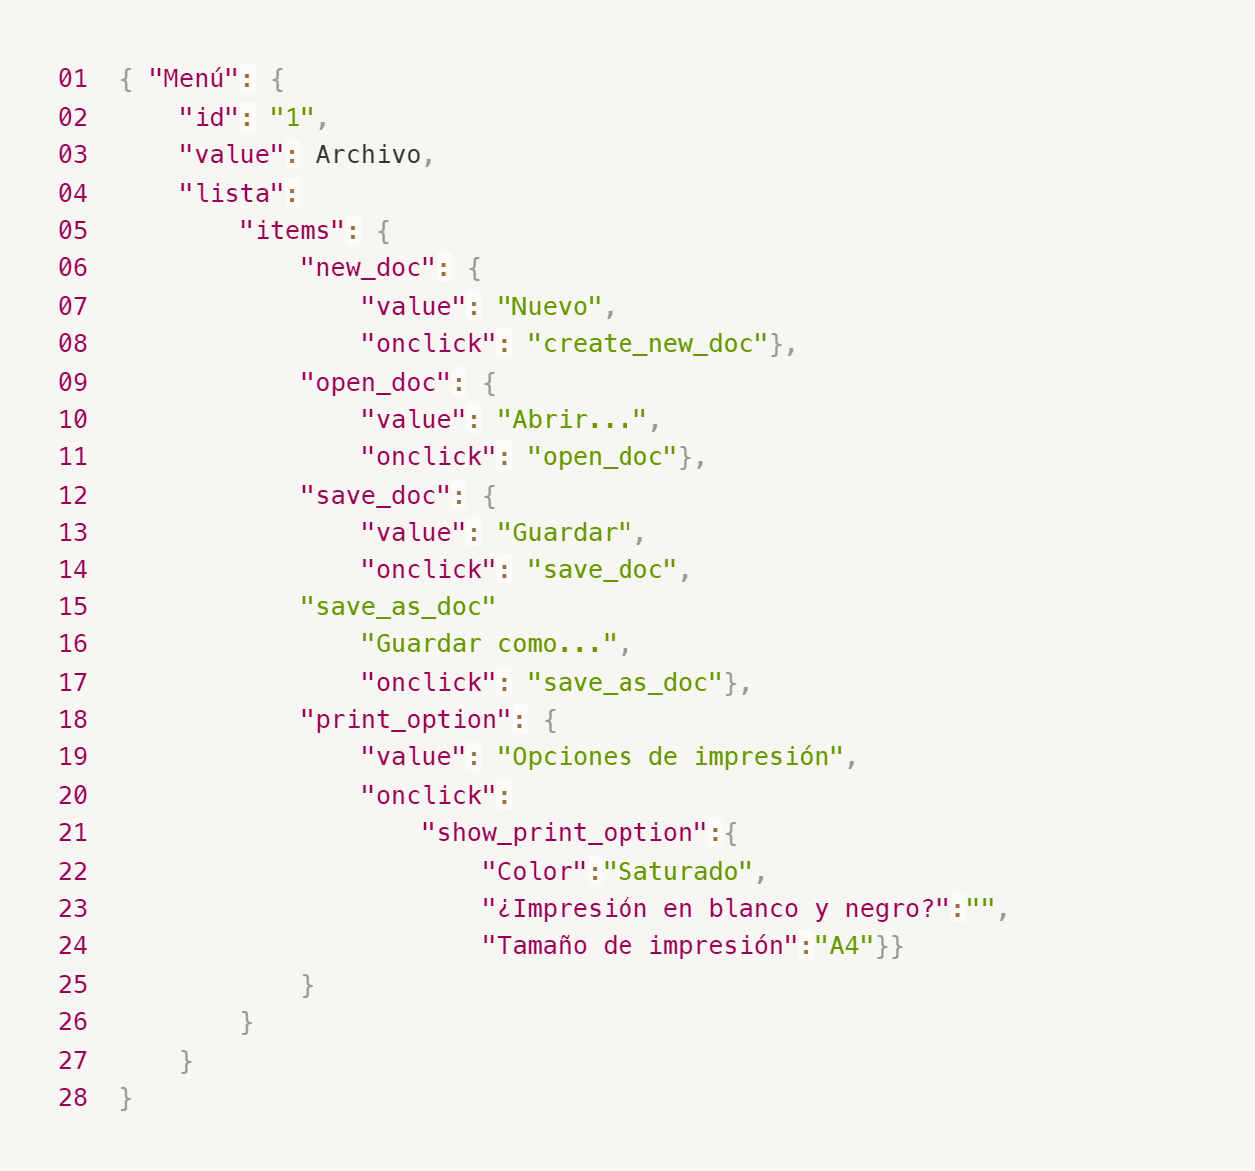
Enlace a la ilustración:
https://practicum-content.s3.us-west-1.amazonaws.com/new-markets/qa-final-project/ESP/7.1.1_esp.png
JSON { "Menú": { "id": "1", "value": "Archivo", "lista": { "items": { "new_doc": { "value": "Nuevo", "onclick": "create_new_doc" }, "open_doc": { "value": "Abrir...", "onclick": "open_doc" }, "save_doc": { "value": "Guardar", "onclick": "save_doc" }, "save_as_doc": { "value": "Guardar como...", "onclick": "save_as_doc" }, "print_option": { "value": "Opciones de impresión", "onclick": "show_print_option", "config_impresion": { "Color": "Saturado", "¿Impresión en blanco y negro?": "", "Tamaño de impresión": "A4" } } } } } }
18. ¿Qué es una base de datos relacional? ¿En qué se diferencia de una no relacional?
¿Qué es una base de datos relacional? Es un sistema que organiza los datos en tablas (filas y columnas) conectadas entre sí mediante identificadores únicos. Usa el lenguaje SQL y exige una estructura fija y estricta. Diferencias clave Estructura: La relacional usa tablas rígidas (como hojas de Excel). La no relacional usa documentos libres (como archivos JSON) donde cada registro puede tener datos diferentes. Datos conectados: La relacional une información de varias tablas fácilmente. La no relacional guarda todo junto en un solo bloque para no tener que buscar en otro lado. Crecimiento: La relacional crece mejorando la potencia de una sola computadora. La no relacional crece repartiendo el trabajo entre muchas computadoras normales. Ejemplos: Relacional: MySQL, PostgreSQL. No Relacional: MongoDB, DynamoDB.
19. Escribe qué tipos de JOIN existen. ¿Cuál es la característica de cada uno?
¿Qué es un JOIN? Es un comando en SQL que se usa para combinar filas de dos o más tablas basándose en una columna que tengan en común (como un ID). Tipos de JOIN y sus características INNER JOIN (El punto medio): Trae solo las filas que coinciden en ambas tablas. Si un dato no tiene pareja en la otra tabla, se ignora. LEFT JOIN (Prioridad izquierda): Trae todos los datos de la tabla izquierda y solo las coincidencias de la derecha. Si a la derecha no hay datos, se llena con NULL (vacío). RIGHT JOIN (Prioridad derecha): Trae todos los datos de la tabla derecha y solo las coincidencias de la izquierda. Si a la izquierda no hay datos, se llena con NULL. FULL JOIN / OUTER JOIN (Todo junto): Trae absolutamente todos los datos de ambas tablas, tengan o no coincidencia. Une todo el universo de las dos tablas.
Datos de origen para las siguientes tareas Estás probando un servicio que entrega comida en 30 minutos. Por ahora es una pequeña empresa, así que solo estás trabajando con cuatro tablas: Pedidos: todos los pedidos entregados ORDERS_ID: ID de pedidos, int USER_ID: ID de usuarios y usuarias, int EMPLOYEE_ID: ID de empleados y empleadas, int DELIVERY_TIME: tiempo de entrega en minutos, int ITEMS: lista de artículos, char Users: usuarios y usuarias USER_ID: ID de usuarios y usuarias, int FULL_NAME: nombre completo del usuario o usuaria, char PHONE: número de teléfono del usuario o usuaria, char ADDRESS: dirección del usuario o usuaria, char Employees: empleados y empleadas EMPLOYEE_ID: ID de empleado o empleada, int FIRST_NAME: nombre del empleado o empleada, char LAST_NAME: apellido del empleado o empleada, char PHONE: número de teléfono del empleado o empleada, char JOB_ID: ID de especialización, int Jobs: tipos de trabajo en el servicio JOB_ID: ID de especialización, int JOB_TYPE: tipo de especialización, char HOURS: número de horas de trabajo por semana, int SALARY: el salario de un empleado o empleada con la especialización dada en ---, int

Enlace a la ilustración:
https://practicum-content.s3.us-west-1.amazonaws.com/new-markets/qa-final-project/US/7.1.1.2.png?etag=ada7cdcd281a6997ea8d44e2b4a69204

20. El servicio de soporte ha recibido muchas quejas de que los pedidos que llevan arroz tardan una hora en ser entregados, aunque el servicio promete entregar en 30 minutos. Comprueba si los repartidores o repartidoras realmente se están retrasando. Selecciona todos los pedidos que tengan al menos un artículo, "arroz", y un tiempo de entrega superior a 30 minutos. La tabla resultante debe tener las ID de pedido y de repartidor o repartidora. Adjunta la solicitud SQL en la respuesta.
SELECT ORDERS_ID, EMPLOYEE_ID FROM Orders WHERE ITEMS LIKE '%arroz%' AND DELIVERY_TIME > 30;
21. La gerencia sugirió agregar una nueva característica al producto: el monitoreo que muestra los clientes más activos a lo largo del tiempo de operación de la empresa. Asegúrate de que la lista de usuarios y usuarias se muestre correctamente. En esta etapa de desarrollo, basta con comprobar solamente las ID de los y las clientes. Elige los cinco clientes o clientas más activos por número de pedidos. Muestra en la tabla resultante la ID de cada usuario o usuaria y el número de pedidos. Ordena los datos en orden descendente por el número de pedidos y selecciona los cinco clientes o clientas más activos. Adjunta la solicitud SQL en la respuesta.
SELECT USER_ID, COUNT(ORDERS_ID) AS numero_de_pedidos FROM Orders GROUP BY USER_ID ORDER BY numero_de_pedidos DESC LIMIT 5;
22. Llegó un informe de errores del departamento de contabilidad: los salarios de los empleados y empleadas se calcularon de forma incorrecta. Resultó que casi todos los errores en los cálculos se encontraban en las hojas de cálculo de la gerencia. Muestra una lista de las ID de todos los empleados y empleadas que tienen "gerencia" como especialización, con un salario de más de $70,000. Adjunta la solicitud SQL en la respuesta.
SELECT e.EMPLOYEE_ID FROM Employees e INNER JOIN Jobs j ON e.JOB_ID = j.JOB_ID WHERE j.JOB_TYPE = 'gerencia' AND j.SALARY > 70000;
23. Examina las siguientes tres situaciones y responde la pregunta: ¿vale la pena escribir pruebas automatizadas en este caso? Explica tu respuesta. 1) El proyecto existe desde hace mucho tiempo y se han escrito muchas pruebas manuales para el mismo. 2) El proyecto es temporal: solo durará algunos meses. 3) El proyecto es inestable: las características se cambian con frecuencia.
1) Proyecto antiguo con muchas pruebas manuales. ¿Vale la pena? SÍ. Explicación: Las pruebas de regresión manuales en proyectos viejos quitan mucho tiempo. Automatizar los flujos críticos ahorra costos y evita que cambios nuevos rompan lo que ya funcionaba. 2) Proyecto temporal (de solo unos meses). ¿Vale la pena? NO. Explicación: El tiempo y costo que toma programar las automatizaciones es mayor que el beneficio. Las pruebas manuales son más rápidas y baratas para proyectos que van a morir pronto. 3) Proyecto inestable (cambios frecuentes de características). ¿Vale la pena? NO. Explicación: Si la aplicación cambia constantemente, las pruebas automatizadas se romperán todo el tiempo. Pasarás más horas arreglando el código de las pruebas que encontrando errores reales. Es mejor probar a mano por ahora.

Tarea 2 artefatos
Capturas de pantalla
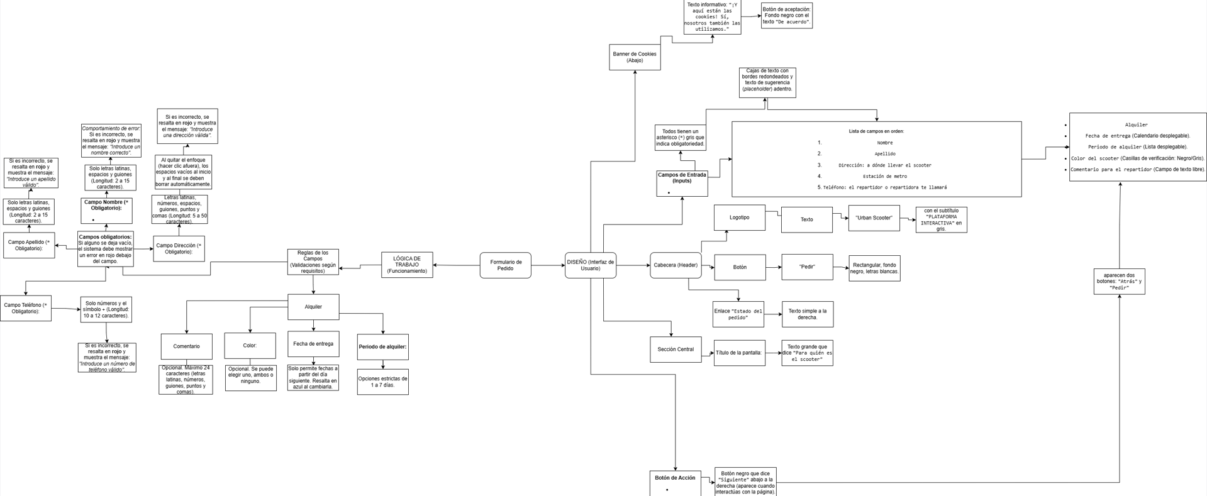
mapa mental

